Лист1
х0 | x1 | xср. | S | Sx ср | t | Δ | Xср. max | xср. | Xср. min
4.376 | 0.254 | 4.122 | 0.211 | 0.075 | 2.365 | 0.17632704587 | 4.298 | 4.122 | 3.946 | - Двухсторонний доверительный интервал
3.987 | -0.135
4.215 | 0.093 |  | Gт
4.258 | 0.136 |  | 2.126
4.263 | 0.141 |  |  |  |  | G1 |  | G2
4.005 | -0.117 |  |  |  |  | 1.204 |  | 1.935
4.159 | 0.037 |  |  |  | Значение признаётся истинным |  | Значение признаётся истинным
3.714 | -0.408
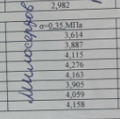
0.064
0.018
0.009
0.018
0.020
0.014
0.001
0.167

Лист2
№ опыта | План вкодированных переменных |  | План в отношениях |  | План в исходных перемещениях |  |  | Отклик
 | δ1 | δ2 | Z1 | Z2 | х1 | х2 | х3 | у₁ | у2 | у3 | уср. |  | S₁² | S₂² | S₃² | G
1 | -1 | -1 | 0.84000752021 | 0.040045121263 | 44.68 | 53.19 | 2.13 | 974 | 1079 | 901 | 984.66666667 |  | 113.77777778 | 8898.7777778 | 7000.1111111 | 0.5557336553 | OK
2 | -1 | 1 | 0.84 | 0.16 | 42 | 50 | 8 | 822 | 902 | 782 | 835.33333333 |  | 177.77777778 | 4444.4444444 | 2844.4444444 | 0.59523809524 | OK
3 | 1 | -1 | 0.96 | 0.04 | 48 | 50 | 2 | 883 | 1046 | 886 | 938 |  | 3061.7777778 | 11592.111111 | 2738.7777778 | 0.66649418018 | OK
4 | 1 | 1 | 0.95993216027 | 0.16005935976 | 45.28 | 47.17 | 7.55 | 846 | 981 | 882 | 903 |  | 3249 | 6084 | 441 | 0.62246777164 | OK

b0 | b1 | b2 |  | z₁ср. | z₂ср. |  | Pz₁ | Pz₂ |  | δ1 | δ2 |  | Gкрит | V₁ | V₂ | q |  | t_крит | 2.306
915.33333333 | 5.3333333333 | -46.166666667 |  | 0.89998492012 | 0.10002612026 |  | 0.05998492012 | 0.060033239506 |  | -0.9999 | -0.9991 |  | 0.7679 | 2 | 4 | 5%

915.33333333 | 5.3333333333 | -46.166666667 |  |  |  |  |  | в | t |  |  | S^2_вос | 6330.75 |  | Итог
 |  |  |  |  |  |  | b₀ | 912.23649096 | 39.716455413 | + | Значимое |  |  |  | у_ср | δ1 | δ2 | y | у ср-у | (у ср-у)^2
Y= | 915,33+5,33*δ1+-46,17*δ2 |  |  |  |  |  | b₁ | 88.911235067 | 3.870968919 | + | Значимое | S_в | 22.968728741 |  | 984.66666667 | -1 | -1 | 956.17 | 28.50 | 812.25
 |  |  |  |  |  |  | b₂ | -769.01841457 | 33.48110482 | + | Значимое |  |  |  | 835.33333333 | -1 | 1 | 863.83 | -28.50 | 812.25
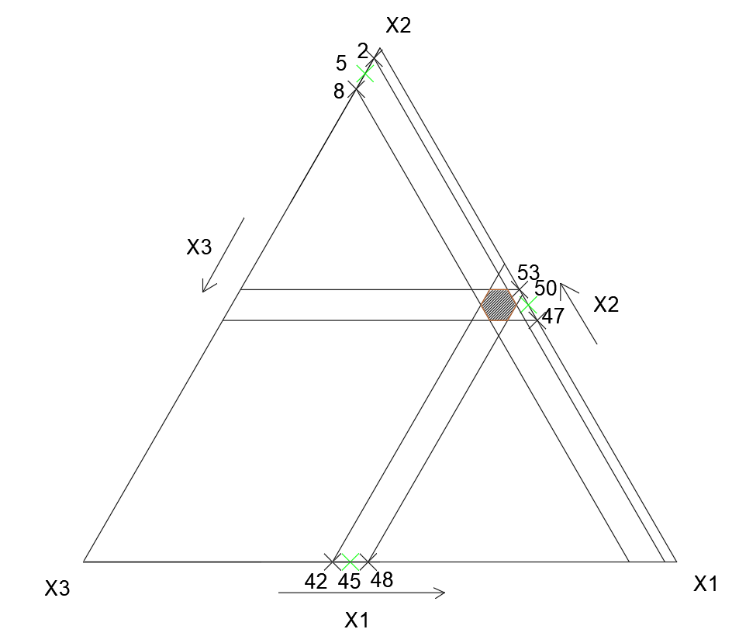
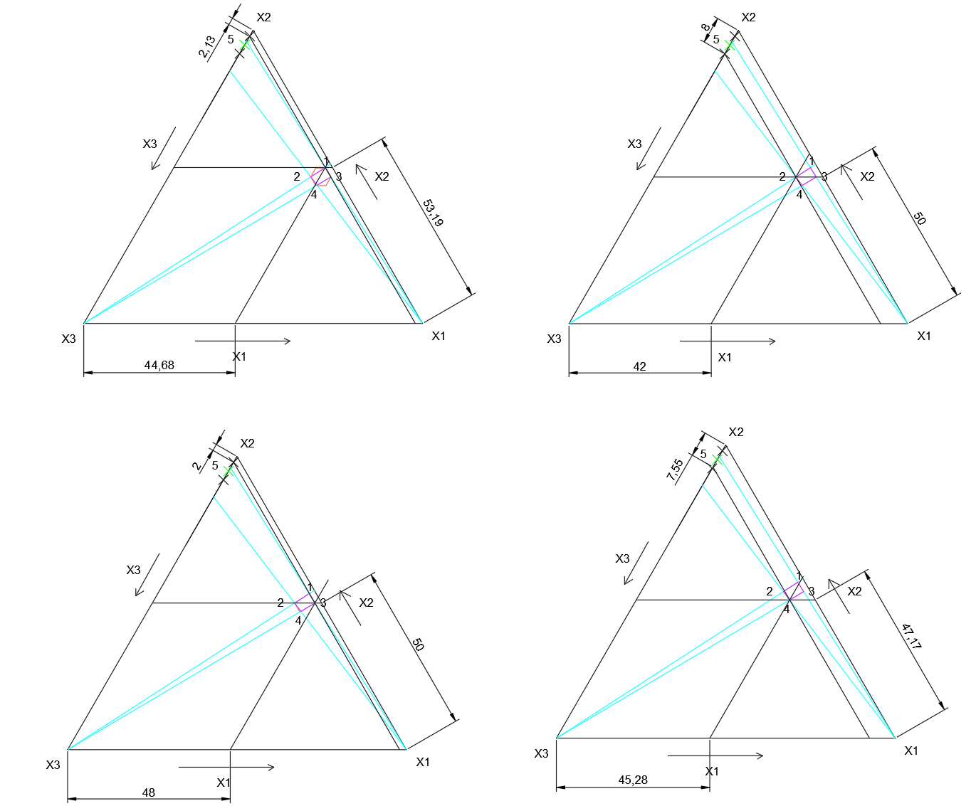
 |  |  |  |  |  |  |  |  |  |  |  |  |  |  | 938 | 1 | -1 | 966.83 | -28.50 | 812.25
 |  |  |  |  |  |  |  |  |  |  |  |  |  |  | 903 | 1 | 1 | 874.50 | 28.50 | 812.25
 |  |  |  |  |  |  |  |  |  |  |  | F | F_крит
 |  |  |  |  |  |  |  |  |  |  |  | 7.7940904894 | 239 |  |  |  |  |  |  | 812.25

 |  |  |  |  |  |  |  |  |  |  | Гипотеза не отвергается

